서비스 출시 프로세스(PM side)
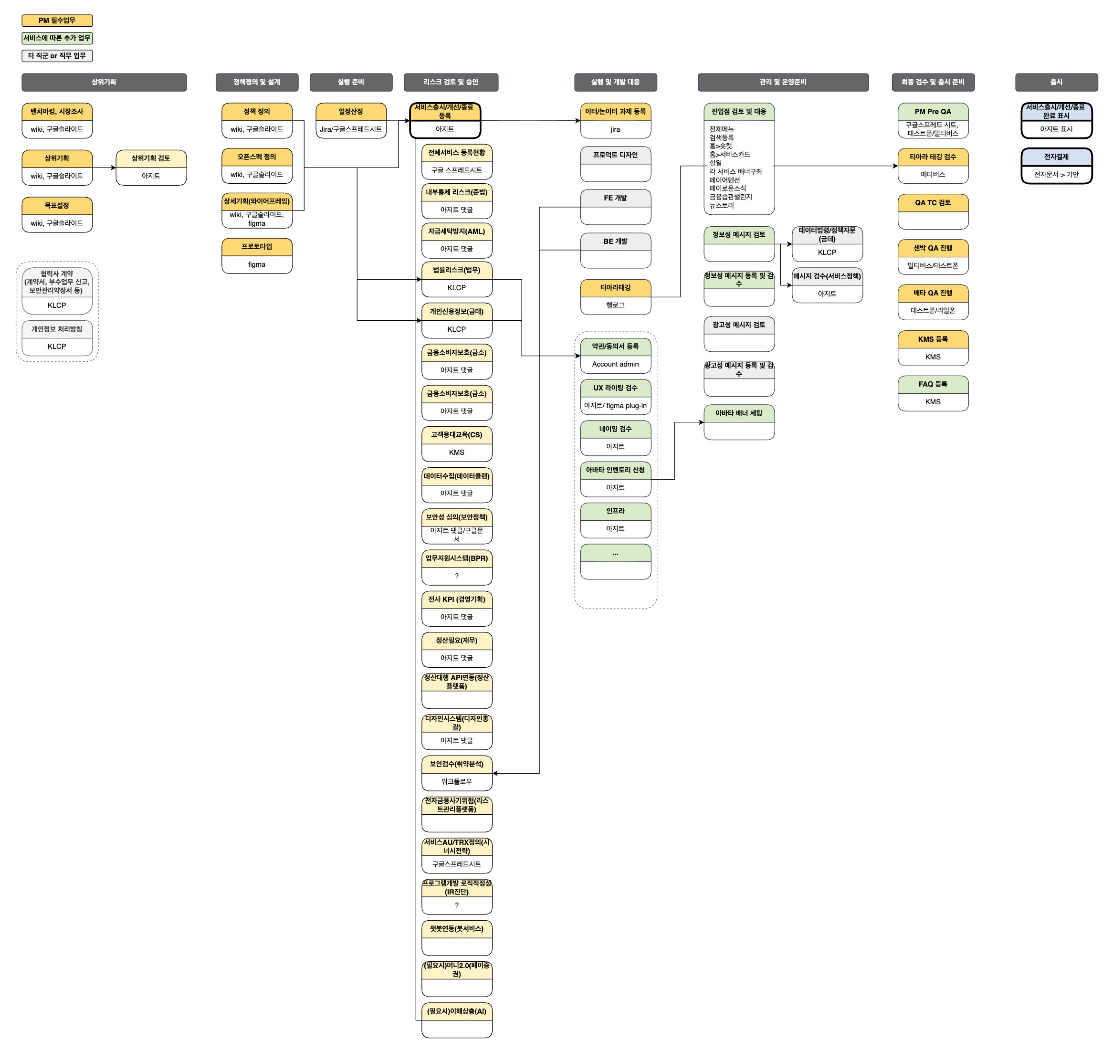
서비스구분 | 상위 구분 | 필수여부 | 구분 | 내용 | As-is Tool | 검토조직 | 협업 직군 | 비고 | 프로덕션TF 과제
공통 |  |  | 내부 정보 검색 | 공통 정책(인증, 계정, 약관 등) 검색 및 담당자 서칭 AB테스트, 타게팅, 배너, 메시지 설문 등 공통 플랫폼 검색 및 사용방법 서칭 협업이 필요한 부서 및 담당자 , 역할 서칭 |  |  |  | 가이드 목록 참고 | 정보탐색개선
신규 출시 | 상위기획 |  | 벤치마킹, 시장조사 | 서비스(제품) 벤치마킹, 도메인 스터디, 시장조사 등 | Gemini, wiki, 구닥 등 |  |  |  | PM AI 에이전트
 |  | O | 상위기획 | Product Brief 1. 기획배경 2. 타겟 사용자 3. USP 4. 목표 일정 5. Key Metrics 6. 주요 기능 7. Help | wiki, 구닥 등 |  |  | 서비스 상위기획 검토에 필요한 정보 작성 | PM AI 에이전트
 |  |  | 서비스 상위기획 검토 | 서비스 상위기획 검토 - 서비스정책팀에서 선정 or - 서비스부서에서 요청 | 아지트 | 서비스정책팀, CPO |  | 서비스 정책 가이드 PM이 검토 요청 or 서비스 출시 아지트 내용 보고 CPO/서비스정책에서 검토 리뷰 요청 | 서비스절차 개선 phase1.
 |  |  | 목표설정 | KPI(P0, P1) 설정 | wiki, 구닥 등
 |  |  | 계약서 검토 및 체결 | 파트너사 등 계약이 필요할 경우 | KLCP > 계약검토 > 인장날인 | 법무팀 | 사업 | PM이 진행하는 경우 있음 | 법무포털 개선
 |  |  | 부수업무 신고 검토 | 데이터판매 및 중개 등의 업무로 부수업무 신고가 필요할 경우 | KLCP > | 법무팀 | 사업 |  | 법무포털 개선
 |  |  | 보안관리약정서 | 위수탁 등 계약에 의해 보안관리약정서를 체결해야할 경우 | KLCP > 데이터자문 > 데이터 처리자문 신청 > 보안관리약정서 체결 | 금융데이터팀 | 사업 |  | 법무포털 개선
 |  |  | 개인정보 처리방침 반영 | 개인정보처리현황 홈페이지 공개 | KLCP > 데이터자문 > 데이터 처리자문 신청 > 개인정보처리방침 제.개정 | 금융데이터팀 | 사업 |  | 법무포털 개선
 | 정책 정의 및 설계 | O | 정책(요구사항) 정의 | 개발에 필요한 서비스 정책(요구사항) 정의 | wiki, 구닥 등 |  |  | 화면, 정책정의를 구분하지 않고 진행하는 경우도 있음 | PM AI 에이전트
 |  |  | 오픈스펙 정의 | POC또는 MVP가 있을 경우 | wiki, 구닥 등 |  |  |  | PM AI 에이전트
 |  | O | 상세기획 (와이어프레임) | 서비스 화면 정의 정책, Flow chart, 엣지케이스, 오류 등 포함한 디자인 및 개발 가이드 | wiki, 구닥 등 |  |  | 화면, 정책정의를 구분하지 않고 진행하는 경우도 있음 | PM AI 에이전트
 |  |  | 프로토타입 | 실 개발 전 서비스 주요 기능 및 Flow확인 | figma |  | 프로덕트 디자인 | 클로드디자인&코드 기반 프로토타입 제작 참고문서 | PM AI 에이전트
 | 실행 준비 | O | 일정산정 및 리소스 세팅 | 직군별 일정 및 산출물 계획 - PM, 개발, 디자인, QA | 구글스프레드 시트 or Jira 세팅 |  | PMO |  | PM AI 에이전트
 | 리스크 검토 및 승인 | O | 서비스 출시/개선/종료 등록 | 신규, 기존변경, 종료, 상위기획 검토 등록 | 아지트 | 상위조직장, CPO |  | 서비스 정책 가이드 서비스정책팀에서 준비중인 프로세스 개선방향과 얼라인 필요 참고 PM마다 서비스 출시 아지트에 등록하는 일정이 다름 - 서비스 오픈날짜와 등록날짜 비교해보자 | 서비스절차개선 phase1.
 |  | O | 서비스 검토 | 법적으로 이슈없을 지 검토 | KLCP > 법률자문 > 법률자문 신청 > 서비스출시/ 변경 | 법무팀 |  | - KLCP고도화 요건정의 문서 - KLCP개선안 문서 - LC포탈 인터뷰 위키 | 법무포털 개선
 |  | O | 서비스 검토 | 개인정보 이슈없을 지 검토 | KLCP > 데이터자문 > 데이터 법령.정책 자문 신청 > 서비스출시/ 변경 | 금융데이터팀 |  |  | 법무포털 개선
 |  | O | 서비스 flow 검토 |  | KLCP > 데이터자문 > 데이터 처리자문 신청 > 프로세스 변경 | 금융데이터팀 |  |  | 법무포털 개선
 |  |  | 약관 제/개정 검토 | 새로운 약관이나, 기존 약관 변경이 필요한지 여부 검토 | KLCP > 약관 > 약관 제/개정 신청 | 법무팀 |  |  | 법무포털 개선
 |  |  | 동의서 제/개정 검토 | 새로운 동의서나 기존 동의서 변경 및 기존 동의서를 추가로 받아야 하는지 검토 여부 | KLCP > 데이터자문 > 데이터 처리자문 신청 > 동의서 제.개정 | 금융데이터팀 |  | KLCP에서 동의서 템플릿 워드파일 다운 받아 작성 후 KLCP에 업로드 동의서코드 발급을 위해 엑셀 체크리스트 작성 후 업로드 약관 제개정 절차 개선 과제(참고) KLCP 양방향 연동 개발 필요성에 대해 검토(25.11) - 약관플랫폼, 금융데이터팀 모두 현행 제개정 절차의 개선 필요성에 대한 공감대 형성 | 법무포털 개선
 | 실행 및 개발 | O | 과제등록 | 이터레이션, 논이터레이션 과제 등록 | Jira | PMO, QA |  | QA 담당자 및 일정 논의 | 서비스절차 개선
 |  |  | 약관(동의서) 등록 | KLCP에서 동의서 검토가 완료되면, 실제 약관어드민에 등록 | Account admin |  |  | - 샌박은 내용 없이 동의서 아이디만 만들어 놓는 경우도 있음 (서비스 테스트를 위해) - 동의서코드 발급을 위해서 운영 어드민에 최종 동의서가 등록되어 있어야 함 | 법무포털+약관어드민
 |  |  | 브랜딩(네이밍) 검토 | 서비스명 등 검토 |  | UX인사이트팀 | 마케팅, 프로덕트 디자인
 |  |  | UX 라이팅 검수 | 카카오페이 톤앤매너에 맞는지 검수 | https://sandbox-resource-center.kakaopaycorp.com/ux-flow/ux-writing/instant-check figma plug-in > FIT UX writing | UX인사이트팀 | 프로덕트 디자인 | 정식 오픈 전 메시지 절차 개선에 일부 포함하여 진행하는 것으로 검토 시작 | 메시지 절차 개선에 포함
 |  |  | 아바타 배너 인벤토리 생성 요청 | 서비스 내 광고 배너 구좌가 필요할 때 신청 | 아지트 | 광고플랫폼 | 마케팅
 |  |  | 인프라 | 네트워크 전용선, 공중망 등 요청 | 아지트 | 인프라플랫폼실 | 기술지원 |  | IDP
 |  |  | 프로덕트 디자인 | UX 디자인 |  |  |  | AI REadable Figma - 피그마 파일 구조 및 네이밍 가이드, 오토레이아웃 가이드 개발 완료 - FIT 2.0 DX 개선 - FIR 2.0 React Native 라이브러리 가이드 - Claude Skill, Plugin, Maketplace 제공 - Claude Design & Code 기반 프로토타이핑 툴 개발 중 | FIT2.0 서비스 적용
 |  | O | 티아라 태깅 | 분석을 위한 태깅 | hellog, 구글스프레드시트 | 데이터분석팀 | BDA | 헬로그 개편 기획(참고) | 태깅 자동화 태깅 정책/관리 개선
 |  |  | 개발 | FE, BE개발
 | 관리 및 운영준비 |  | 진입점 검토 및 대응 | 신규서비스 소개를 위하 카카오페이 내 진입점 검토 및 논의, 요청 | 전체메뉴: https://kakaopay.agit.in/g/300055461/wall/new/template/60057 검색등록: 홈>숏컷 홈>서비스카드 할일 각 서비스 배너구좌 페이어텐션 페이로운소식 금융습관챌린지 뉴스토리 : 아지트 신청 등등... | 채널 PX유닛 외 |  | 화면(서비스)별 논의하는 방법이 다름 논의 및 적용에 시간 소요가 많음
 |  |  | 정보성 메시지 검토 | 정보성 메시지 전송이 필요할 때 정보성 메시지가 맞는지 검토 및 문구, 랜딩 검토 | 1. 정보성 메시지로 가능한지 검토 - KLCP > 데이터자문 > 데이터 법령.정책 자문 신청 > 서비스출시/ 변경 2. 정보성 메시지 문구 검토 - 아지트 | 1. 금융데이터팀 2. 서비스정책팀 |  | 메시지 승인/등록 프로세스 참고 | 메시지 절차 개선
 |  |  | 정보성 메시지 등록, 검수 | 검토완료된 메시지를 발송기(마케팅 admin)에 등록 및 카카오 검수 | 마케팅 admin |  | 마케팅 | 정보성 메시지 등록 및 발송은 마케터가 진행하는 경우 있음 | 메시지 절차 개선
 |  |  | 광고성 메시지 검수 |  | https://sandbox-resource-center.kakaopaycorp.com/ux-flow/ux-writing/instant-check |  | 마케팅 | 광고성 메시지도 PM이 진행하는 경우가 있나? | 메시지 절차 개선
 |  |  | 광고성 메시지 검토 및 승인 |  | 아지트 | 마케팅전략팀, 마케팅실장, 조직장 | 마케팅 |  | 메시지 절차 개선
 |  |  | 광고성 메시지 등록 |  | 마케팅 admin |  | 마케팅 |  | 메시지 절차 개선
 |  |  | 아바타 배너 세팅 | 신청 완료된 구좌에 배너 내용 세팅 | Avatar_V2 admin | 광고플랫폼 | 마케팅, 운영 | 마케팅배너 표준화 진행중(아지트)
 | 최종 검수 및 출시 준비 |  | Pre QA | QA들어가기전에 PM이 먼저 Pre-QA진행 | 멀티버스, 테스트폰 |  | QA | Phase1. 개발 완료 [Quality Center] CaseCraft 생성된 TC를 SR티켓으로 자동 연결 가능
 |  | O | 티아라 태깅 검수 | 태깅 확인 | 멀티버스(샌박앱), 운영앱 | QA | QA | 샌박 QA기간에 메타버스에서 진행 | 태깅 자동화
 |  |  | QA TC 검토 | QA에서 작성한 TC 검토 | TC사이트가 있었는데... |  |  | [Quality Center] CaseCraft 참고 | 테스트케이스 자동화
 |  |  | QA | QA시 PM도 같이 QA 진행 QA에서 나온 수정사항 파악 후 정책 수정 및 개발 담당자에게 어사인 | 멀티버스, 테스트폰 |  | QA | Quality Center에서 QA 지라 발행까지 자동 연결 | 테스트케이스 자동화
 |  | O | KMS 등록 | CS응대에 필요한 정보 등록 | KMS | CS |  | 6월부터 착수 예정 | KMS - KMS 에이전트
 |  |  | FAQ 등록 | 서비스 화면에 필요할 시 FAQ등록 요청 | KMS | CS
 |  |  | CS 봇 등록 | CS봇에 필요할 시 봇 등록 요청 |  | 봇
 |  |  | PR 논의 | PR필요할 시 PR 요청 PR 초안은 PM 또는 사업에서 작성 | 아지트 | PR | 사업, 마케팅
 | 출시 기안 | O | 서비스 출시/개선/종료 등록 > 완료표시 | 서비스 출시 완료로 변경 | 아지트 |  |  |  | 서비스절차개선 phase1.
 |  | O | 서비스 출시 전자결제 | 전자결제 상신 | 전자결재 예시 | 조직장, CPO |  | 서비스 정책 가이드 | 서비스절차개선 phase1.
 | 기타 |  | (분석, 식별) ETL 요청 | 분석을 위한 ETL이 필요시 ETL요청하여 하둡에 적재(대부분의 서비스는 요청함) | 워크플로우 | 데이터실 | 서버개발, BDA
 |  |  | 분리보관 검토 및 정책 정의 | 서비스 탈퇴, 카카오페이 탈회 등이 일어날때 해당 사용자 정보를 보관할지 여부 검토 및 파기 정책 등 정의 |  | 금융데이터팀 | 서버개발
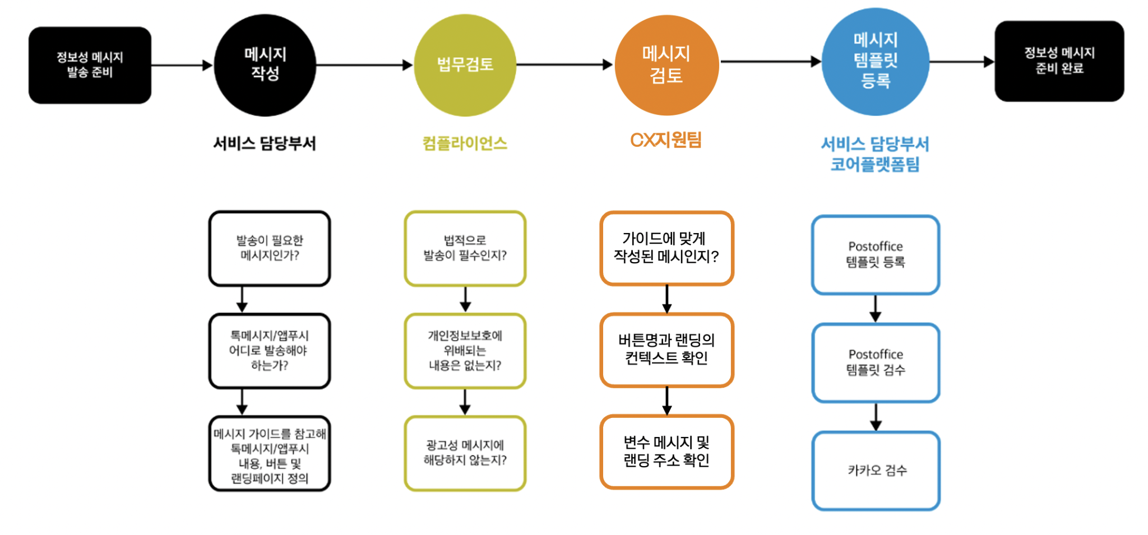
출시 후 | 전사 공유 |  | 전사 공유 콘텐츠 |  | 슬랙(카드뉴스, all-krew), 캔미팅
 | inflow |  | 정보성 메시지 발송 |  |  |  |  |  | 메시지 절차 개선 Phase1
 |  |  | 광고성 메시지 발송 |  |  |  |  |  | 메시지 절차 개선 Phase2
 | 서비스 안정화 모니터링 | O | 지표 모니터링 | 에러율, 응답 시간, 요청량 등 확인 | Gfafana, Metrix, 슬랙
 |  |  | 성능 측정 |  |  |  | 개발
 | 장애 및 이슈 관리 |  | 장애 발생 대응 | 장애 발생 시 롤백, 핫픽스 등 의사 결정 및 대응 |  |  | 개발
 | VOC 및 사용자 피드백 대응 | O | CS대응 | 고객센터로 인입된 CS 대응 | 아지트
 |  |  | KMS/ FAQ 현행화 or 업데이트 | 상담 가이드 및 FAQ 업데이트 | KMS
 | 데이터 분석 및 성과 측정 | O | KPI 달성도 측정 | 출시 전 설정한 KPI 대비 실제 성과 분석 | PBI, 티아라 피봇, TART, 쿼리파이 등 |  | BDA | 쿼리를 돌리기 위해 필요한 신청 절차 참고: DOM온보딩 위키 담당 서비스 뿐 아니라 페이 전체 서비스 데이터 조망 가능하도록 | PM 에이전트
 |  |  | 효율 측정 | 서비스 주요 지표 측정 및 분석 (퍼널, t_ch효율 등) | PBI, 티아라 피봇, TART, 쿼리파이 등 |  | BDA | AI툴 이용하여 각 조직(PM 개인)이 원하는 대시보드 제작하여 사용 중인 경우 있음
 | 운영 및 관리 |  | 운영도구 관리 | 서비스 어드민 등 관리 및 고도화
 |  |  | 공지사항 관리 | 점검 등 필요시 공지사항 등록 | 아지트 |  | 서비스정책 |  | 메시지 절차 개선 Phase1
 |  |  | 광고성/정보성 메시지 관리
 |  |  | 문서 현행화 | 출시 후 변경된 정책이나 최종 기획안 업데이트 | wiki, 구닥, 피그마 등
 | 회고 및 개선 |  |  | 성과 보고 작성, 장애 회고, 분석 결과 등 회고 | wiki, 구닥, 피그마 등
점검활동 | 개인정보 점검 |  | 개인정보흐름도 | 개인정보가 포함된 api 흐름도 작성 및 검수 | 구닥 | 금융데이터팀 | 서버개발
 | 개인정보 파기 시행 점검 |  | 개인정보 파기 시행 점검 | 매월 Workflow를 통해 개인정보 파기 점검을 시행함 | 아지트 , 워크플로우 예시 | 금융데이터티 | 서버개발 | 모든 증적은 링크가 아닌 캡처한 이미지, 문서 등으로 해야함

